Zestawienie 1
Na podstawie danych z arkusza Auta utwórz tabelę taką jak na załączonym obrazku dla samochodów wyprodukowanych w latach 1980-1989.

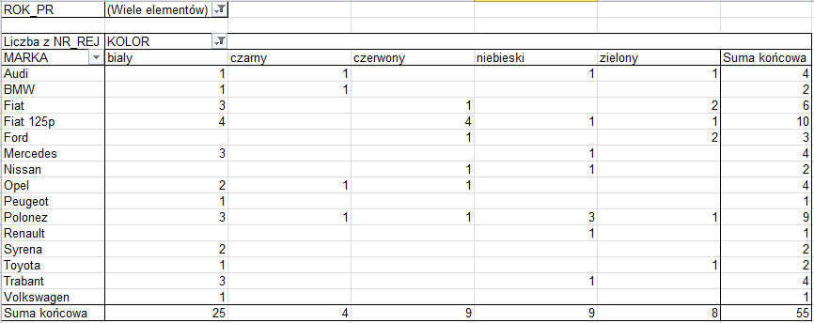

ROK_PR | (Wiele elementów)

Liczba z NR_REJ | Etykiety kolumn
Etykiety wierszy | bialy | czarny | czerwony | niebieski | zielony | Suma końcowa
Audi | 1 | 1 |  | 1 | 1 | 4
BMW | 1 | 1 |  |  |  | 2
Fiat | 3 |  | 1 |  | 2 | 6
Fiat 125p | 4 |  | 4 | 1 | 1 | 10
Ford |  |  | 1 |  | 2 | 3
Mercedes | 3 |  |  | 1 |  | 4
Nissan |  |  | 1 | 1 |  | 2
Opel | 2 | 1 | 1 |  |  | 4
Peugeot | 1 |  |  |  |  | 1
Polonez | 3 | 1 | 1 | 3 | 1 | 9
Renault |  |  |  | 1 |  | 1
Syrena | 2 |  |  |  |  | 2
Toyota | 1 |  |  |  | 1 | 2
Trabant | 3 |  |  | 1 |  | 4
Volkswagen | 1 |  |  |  |  | 1
Suma końcowa | 25 | 4 | 9 | 9 | 8 | 55

Wykres 1
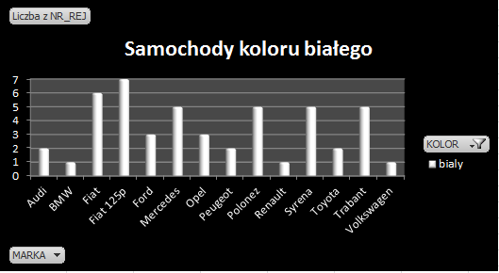

Liczba z NR_REJ | Etykiety kolumn
Etykiety wierszy | bialy | Suma końcowa
Audi | 2 | 2
BMW | 1 | 1
Fiat | 6 | 6
Fiat 125p | 7 | 7
Ford | 3 | 3
Mercedes | 5 | 5
Opel | 3 | 3
Peugeot | 2 | 2
Samochody koloru białego
Polonez | 5 | 5
Renault | 1 | 1
Syrena | 5 | 5
Toyota | 2 | 2
Trabant | 5 | 5
Volkswagen | 1 | 1
Suma końcowa | 48 | 48

Wykres 2
Na podstawie danych z arkusza Auta utwórz wykres jak na załączonym obrazku.
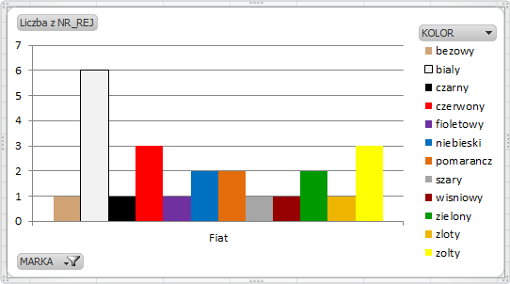

 | Liczba z NR_REJ | Etykiety kolumn
 | Etykiety wierszy | bezowy | bialy | czarny | czerwony | fioletowy | niebieski | pomarancz | szary | wisniowy | zielony | zloty | zolty | Suma końcowa
 | Fiat | 1 | 6 | 1 | 3 | 1 | 2 | 2 | 1 | 1 | 2 | 1 | 3 | 24
 | Suma końcowa | 1 | 6 | 1 | 3 | 1 | 2 | 2 | 1 | 1 | 2 | 1 | 3 | 24

